Оригинал
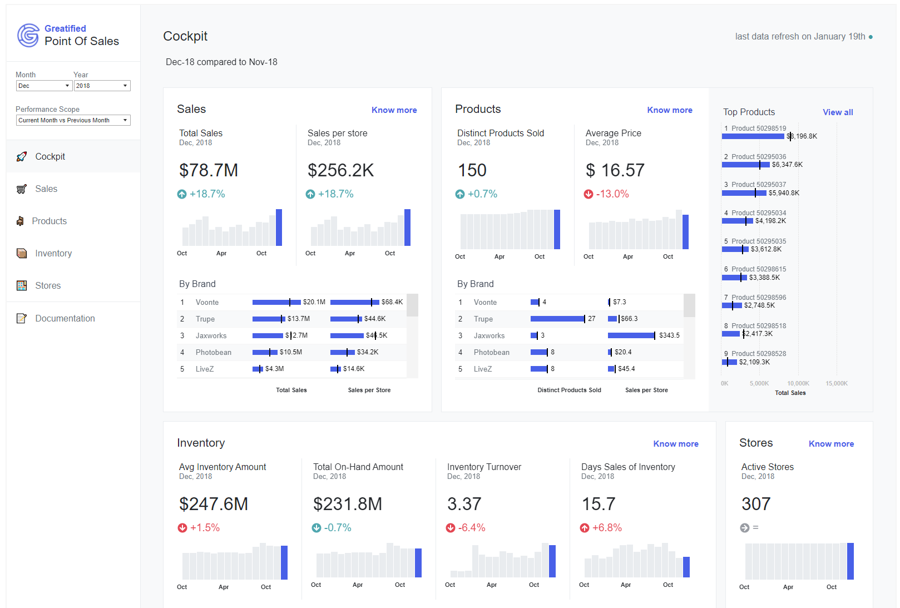
Еще в начале этого года на глаза попался интересный пример Dashboard-а, подготовленного в Tableau.
Ради интереса решил некоторые приёмы и оформление воспроизвести в Excel и сделал файл без «стероидов» – надстроек Power Query & Pivot. Ну и заодно чтобы проверить, получится ли воспроизвести функционал из оригинальной версии.

Ссылка на оригинал в Tableau, автор Ludovic Tavernier:
RETAIL-POS-PointofSalesDashboard-Redesign/Cockpit-POS-Redesign

Dashboard
Finalytics.Pro | Продажи |  |  |  |  |  |  | деньги показывать в
присоединяйтесь к нам в соцсетях: | Дек-2022 сравнивается с дек-2021

 |  | Продажи |  |  | Товары в точках

 |  |  | Всего продажи | Средние продажи на точку |  | Количество | Средняя цена
 |  |  | Дек-2022 | Дек-2022 |  | Дек-2022 | Дек-2022

110 355
54 496
4 307
12,65

↑
↑
↑
↓
 |  |  | +9.7% | +9.3% |  | +10.1% | -0.7%
 | Продажи всего | Последний месяц
окт | 123,826 | #N/A
 | 87,659 | #N/A
 | 100,626 | #N/A
 | 152,785 | #N/A
 | 97,593 | #N/A
 | 74,905 | #N/A
апр | 148,365 | #N/A
 | 190,622 | #N/A
 | 173,014 | #N/A
 | 160,302 | #N/A
 | 146,655 | #N/A
 | 157,628 | #N/A
окт | 136,203 | #N/A
 | 96,518 | #N/A
 | #N/A | 110,355
 | Продажи | Продажи
окт | 61,204 | #N/A
 | 43,157 | #N/A
 | 49,857 | #N/A
 | 75,335 | #N/A
 | 48,226 | #N/A
 | 37,027 | #N/A
апр | 73,273 | #N/A
 | 94,390 | #N/A
 | 85,636 | #N/A
 | 79,303 | #N/A
 | 72,426 | #N/A
 | 78,004 | #N/A
окт | 67,319 | #N/A
 | 47,707 | #N/A
 | #N/A | 54,496
 | Количество | Количество
окт | 4,559 | #N/A
 | 3,272 | #N/A
 | 3,912 | #N/A
 | 5,722 | #N/A
 | 3,596 | #N/A
 | 2,896 | #N/A
апр | 5,367 | #N/A
 | 6,785 | #N/A
 | 6,424 | #N/A
 | 6,785 | #N/A
 | 5,722 | #N/A
 | 6,072 | #N/A
окт | 5,009 | #N/A
 | 3,596 | #N/A
 | #N/A | 4,307
 | Цены | Цены
окт | 13 | #N/A
 | 13 | #N/A
 | 13 | #N/A
 | 13 | #N/A
 | 13 | #N/A
 | 13 | #N/A
апр | 14 | #N/A
 | 14 | #N/A
 | 13 | #N/A
 | 12 | #N/A
 | 13 | #N/A
 | 13 | #N/A
окт | 13 | #N/A
 | 13 | #N/A
 | #N/A | 13

 |  |  | По брендам |  |  | По брендам
 | Продажи | Прошл период | Маркер
Rubok | 1,757 | 1,608 | 0
Babidas | 5,017 | 4,749 | 0
Gunverse | 15,203 | 13,884 | 0
Nuke | 17,399 | 15,805 | 0
Asic | 25,421 | 23,096 | 0
Galosha | 45,557 | 41,485 | 0
 | Продажи | Прошл период | Маркер
Rubok | 856 | 773 | 0
Babidas | 2,494 | 2,349 | 0
Gunverse | 7,453 | 6,923 | 0
Nuke | 8,652 | 7,850 | 0
Asic | 12,630 | 11,425 | 0
Galosha | 22,411 | 20,537 | 0
 | Продажи | Прошл период | Маркер
Rubok | 256 | 231 | 0
Babidas | 616 | 562 | 0
Gunverse | 928 | 844 | 0
Nuke | 854 | 776 | 0
Asic | 365 | 329 | 0
Galosha | 1,288 | 1,170 | 0
 | Продажи | Прошл период | Маркер
Rubok | 3.34 | 3 | 0
Babidas | 4.05 | 4 | 0
Gunverse | 8.03 | 8 | 0
Nuke | 10.13 | 10 | 0
Asic | 34.60 | 35 | 0
Galosha | 17.40 | 18 | 0

 |  |  | Всего продажи, тыс | Средние продажи на точку, тыс |  | Количество | Средняя цена, тыс

Примечание: некоторые формулы, использованные в отчете, доступны только в новых версиях Excel.
Подробнее здесь:
finalytics.pro/inform/spillarrayexcel

